상품제안서
미니 토드 에코백 소 | 상품코드: F25927

 |  |  |  |  |  |  | 02-412-0044 | www.easy1.co.kr
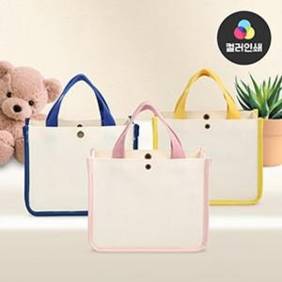

【상세/제작정보】 | <p><span style="font-size: 12pt;"><b>&nbsp;※ 기본벌크 / OPP포장 별도 250원 추가(개당) / 종이케이스 별도 500원(개당) 1택 가능.</b></span></p><p><span style="font-size: 12pt;"><b>&nbsp;</b></span><b style="font-size: 16px;">※ 배송비- 한박스 50개 / 5500원별도</b><b style="font-size: 12pt;">​</b></p>

【인쇄/포장옵션】 | 실크 / OPP(비닐)

【공급단가】 | 수량 | 100~ | 300~ | 500~ | 1,000~ | 3,000~
*VAT별도 | 핑크 | 4,450원 | 4,290원 | 4,120원 | 3,960원 | 3,860원
 | 블루 | 4,450원 | 4,290원 | 4,120원 | 3,960원 | 3,860원
 | 옐로우 | 4,450원 | 4,290원 | 4,120원 | 3,960원 | 3,860원

【상품 URL】 | http://www.easy1.co.kr/src/goods_detail.php?gdno=25927

